Sheet1
附件：
鼓楼区国投集团采购新中式家具需求清单
序号 | 功能区 | 空间示意图 | 空间尺寸 | 产品尺寸计划 | 数量 | 单位 | 单价限高 （元） | 产品示意图 | 供货单价 | 总价 | 到货时间 | 备注
1 | 一层金企沙龙 | 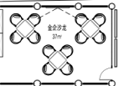 | 7245*4950 | 桌子 900*900 | 3 | 张 | 1500
2 |  |  |  | 椅子 560*540*850 | 12 | 张 | 950
3 |  |  |  | 茶边柜 1200*400*800 | 1 | 件 | 3500
4 |  |  |  | 地毯：阻燃等级B1证书 | 38 | 平方 | 100
5 | 一层大堂 |  |  | 桌子 1600*500*750 | 3 | 件 | 570
6 |  |  |  | 折叠椅 | 25 | 件 | 150
7 | 一层海丝会客厅 | 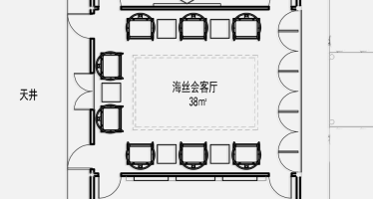 | 6910*5600 | 圈椅 | 8 | 张 | 2350
8 |  |  |  | 边几 450*550*580 | 5 | 个 | 1000
9 |  |  |  | 地毯：阻燃等级B1证书 | 40 | 平方 | 150
10 | 深圳/上海证券交易所 | 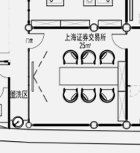 | 5010*4980 | 桌子2400*800*750 | 2 | 片 | 4000
11 |  |  |  | 椅子 | 12 | 张 | 650
12 | 金融之家 | 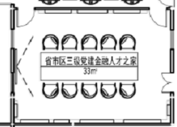 | 6910*3830 | 会议桌 3000*750*1100 | 1 | 张 | 8000
13 |  |  |  | 座椅 | 9 | 张 | 1500
14 | 央地合作 | 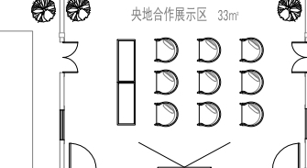 | 6910*3830 | 长条 桌120*50*75 | 2 | 张 | 2000
15 |  |  |  | 座椅 | 9 | 张 | 1500
16 | 花架+盆景 | 各房间 |  |  | 6 | 件 | 1000
 |  | 含税 |  |  |  |  | 119260
联系人：李小姐13799371969

